Частоты аварий
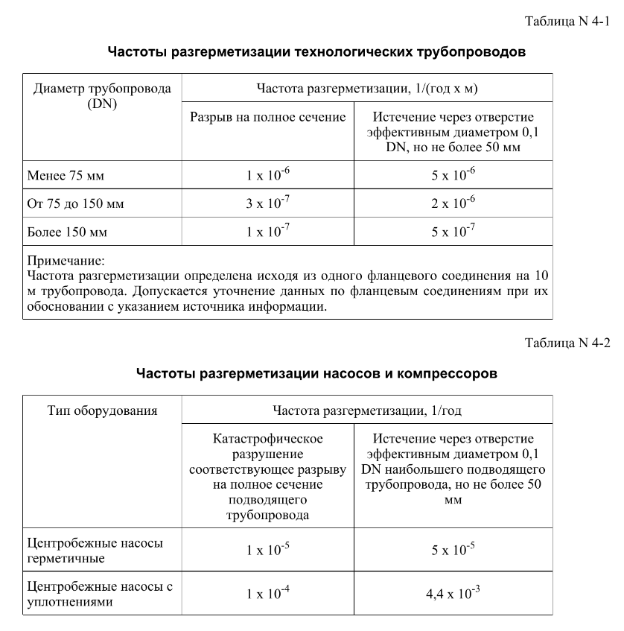
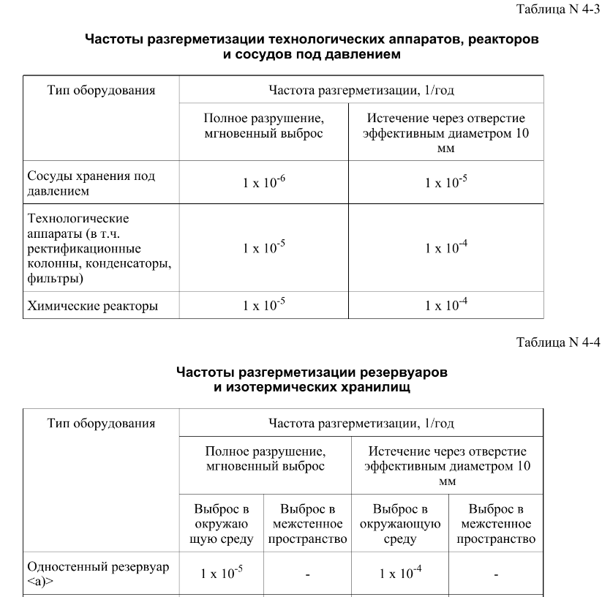
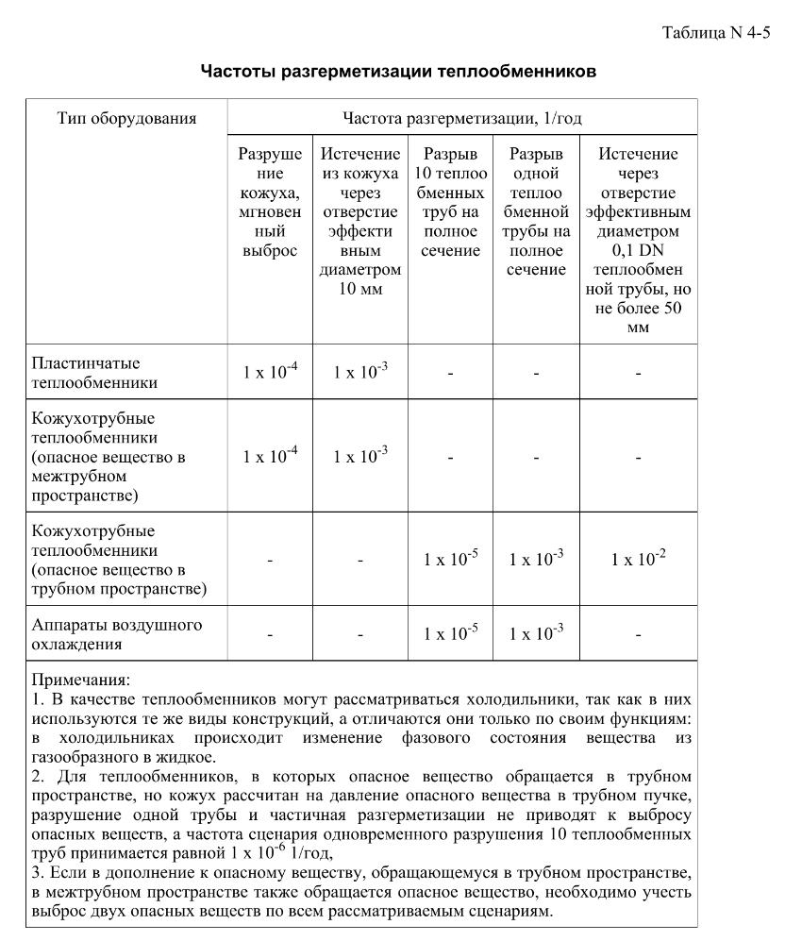
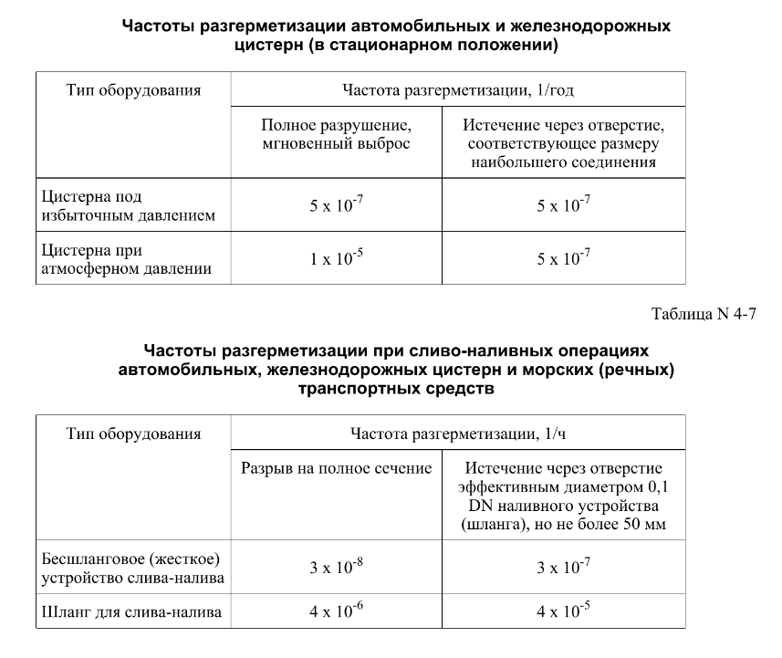

FN_FG
Частота, 1/ год | Кол-во, чел | Частота, 1/ год | Ущерб, млн
2.05E-09 | 1 | 2.05E-09 | 5.53
4.10E-10 | 1 | 4.10E-10 | 5.19
7.80E-09 | 0 | 7.80E-09 | 1.35
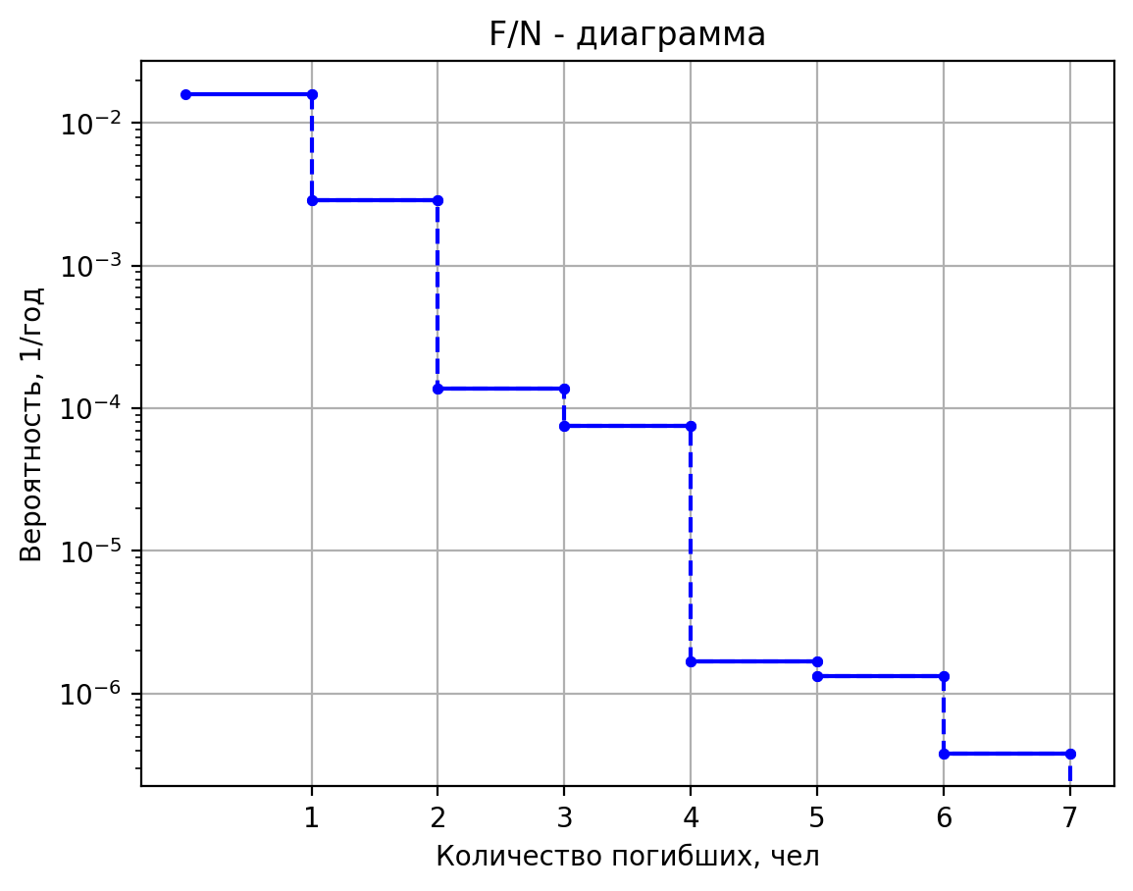
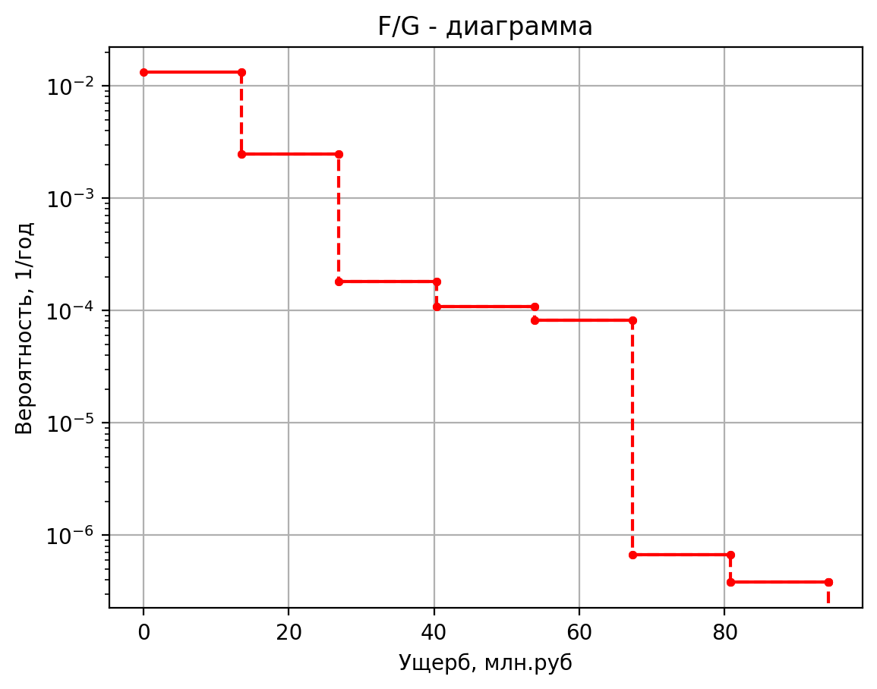
1.37E-08 | 0 | 1.37E-08 | 0.43
2.74E-09 | 0 | 2.74E-09 | 0.43
5.20E-08 | 0 | 5.20E-08 | 0.42
6.16E-08 | 1 | 6.16E-08 | 5.53
1.23E-08 | 1 | 1.23E-08 | 5.19
2.34E-07 | 0 | 2.34E-07 | 1.35
4.10E-07 | 0 | 4.10E-07 | 0.43
8.21E-08 | 0 | 8.21E-08 | 0.43
1.56E-06 | 0 | 1.56E-06 | 0.42
1.31E-07 | 1 | 1.31E-07 | 5.53
2.61E-08 | 1 | 2.61E-08 | 5.19
4.97E-07 | 0 | 4.97E-07 | 1.35
8.71E-07 | 0 | 8.71E-07 | 0.43
1.74E-07 | 0 | 1.74E-07 | 0.43
3.31E-06 | 0 | 3.31E-06 | 0.42
1.80E-09 | 1 | 1.80E-09 | 5.52
3.60E-10 | 1 | 3.60E-10 | 5.18
6.84E-09 | 0 | 6.84E-09 | 1.35
1.20E-08 | 0 | 1.20E-08 | 0.43
2.40E-09 | 0 | 2.40E-09 | 0.43
4.56E-08 | 0 | 4.56E-08 | 0.42
9.18E-08 | 1 | 9.18E-08 | 5.59
1.84E-08 | 1 | 1.84E-08 | 5.24
3.49E-07 | 0 | 3.49E-07 | 1.36
6.12E-07 | 0 | 6.12E-07 | 0.44
1.22E-07 | 0 | 1.22E-07 | 0.44
2.33E-06 | 0 | 2.33E-06 | 0.42
1.78E-07 | 1 | 1.78E-07 | 5.57
3.56E-08 | 1 | 3.56E-08 | 5.22
6.77E-07 | 0 | 6.77E-07 | 1.36
1.19E-06 | 0 | 1.19E-06 | 0.44
2.38E-07 | 0 | 2.38E-07 | 0.44
4.51E-06 | 0 | 4.51E-06 | 0.42
2.18E-09 | 1 | 2.18E-09 | 5.54
4.36E-10 | 1 | 4.36E-10 | 5.20
8.28E-09 | 0 | 8.28E-09 | 1.35
1.45E-08 | 0 | 1.45E-08 | 0.44
2.90E-09 | 0 | 2.90E-09 | 0.43
5.52E-08 | 0 | 5.52E-08 | 0.42
5.94E-08 | 1 | 5.94E-08 | 5.53
1.19E-08 | 1 | 1.188E-08 | 5.1890657325
2.26E-07 | 0 | 2.2572E-07 | 1.3532254409
3.96E-07 | 0 | 0.000000396 | 0.433676399
7.92E-08 | 0 | 7.92E-08 | 0.42992235988
1.50E-06 | 0 | 1.5048E-06 | 0.41704631613
3.21E-06 | 1 | 3.2076E-06 | 5.926790996
6.42E-07 | 1 | 6.4152E-07 | 5.5060372666
1.22E-05 | 0 | 1.218888E-05 | 1.3847359265
2.14E-05 | 0 | 0.000021384 | 0.4937061494
4.28E-06 | 0 | 4.2768E-06 | 0.47746808999
8.13E-05 | 0 | 8.12592E-05 | 0.42177288898
1.26E-08 | 1 | 1.26E-08 | 5.63749668
2.52E-09 | 1 | 2.52E-09 | 5.2769057213
4.79E-08 | 0 | 4.788E-08 | 1.3619577099
8.40E-08 | 0 | 0.000000084 | 0.450312002
1.68E-08 | 0 | 1.68E-08 | 0.4430983582
3.19E-07 | 0 | 3.192E-07 | 0.41835615648
1.46E-07 | 1 | 1.458E-07 | 5.56434722
2.92E-08 | 1 | 2.916E-08 | 5.2189687074
5.54E-07 | 0 | 5.5404E-07 | 1.3561981282
9.72E-07 | 0 | 0.000000972 | 0.439339583
1.94E-07 | 0 | 1.944E-07 | 0.43440780612
3.69E-06 | 0 | 3.6936E-06 | 0.41749221923
7.13E-06 | 1 | 0.000007128 | 6.398722996
1.43E-06 | 2 | 1.4256E-06 | 9.629824453
2.71E-05 | 0 | 2.70864E-05 | 1.4218945181
4.75E-05 | 0 | 0.00004752 | 0.5644959494
9.50E-06 | 0 | 0.000009504 | 0.53353616795
1.81E-04 | 0 | 0.000180576 | 0.42734667772
2.43E-08 | 1 | 2.43E-08 | 6.126418232
4.86E-09 | 1 | 4.86E-09 | 5.6641492464
9.23E-08 | 0 | 9.234E-08 | 1.4004540108
1.62E-07 | 0 | 0.000000162 | 0.5236502348
3.24E-08 | 0 | 3.24E-08 | 0.50118488697
6.16E-07 | 0 | 6.156E-07 | 0.42413060162
6.08E-07 | 1 | 6.075E-07 | 5.692712724
1.21E-07 | 1 | 1.215E-07 | 5.3206388221
2.31E-06 | 0 | 2.3085E-06 | 1.3663052651
4.05E-06 | 0 | 0.00000405 | 0.4585944086
8.10E-07 | 0 | 0.00000081 | 0.44965832332
1.54E-05 | 0 | 0.00001539 | 0.41900828977
9.50E-07 | 1 | 9.504E-07 | 5.643159864
1.90E-07 | 1 | 1.9008E-07 | 5.2813911676
3.61E-06 | 0 | 3.61152E-06 | 1.362403613
6.34E-06 | 0 | 0.000006336 | 0.4511614796
1.27E-06 | 0 | 1.2672E-06 | 0.44377117514
2.41E-05 | 0 | 2.40768E-05 | 0.41842304195
5.92E-09 | 1 | 5.922E-09 | 6.258559192
1.18E-09 | 1 | 1.1844E-09 | 5.7688096586
2.25E-08 | 0 | 2.25036E-08 | 1.4108584164
3.95E-08 | 0 | 3.948E-08 | 0.5434713788
7.90E-09 | 0 | 7.896E-09 | 0.5168839488
1.50E-07 | 0 | 1.50024E-07 | 0.42569126246
1.78E-07 | 1 | 1.7766E-07 | 5.499692536
3.55E-08 | 1 | 3.5532E-08 | 5.1677598629
6.75E-07 | 0 | 6.75108E-07 | 1.3511074011
1.18E-06 | 0 | 1.1844E-06 | 0.4296413804
2.37E-07 | 0 | 2.3688E-07 | 0.42672647944
4.50E-06 | 0 | 4.50072E-06 | 0.41672861017

дБR, ppm

при горении 1 тонны нефти
№, п/п | Загрязняющее вещество | Норматив платы, руб./т (Hi) | Коэффициент особой охраны. (Кохр) | Коэффициент Кин | Масса выброса, т | Сумма ущерба, руб.
1 | Оксид углерода (СО)* | 5000 | 1.08 | 0.10042 | 0.798 | 432.7
2 | Оксиды азота (NОx)* | 64289 | 1.08 | 0.10042 | 0.066 | 460.2
3 | Оксиды серы (SO2)** | 10723 | 1.08 | 0.10042 | 0.26 | 302.4
4 | Сероводород (H2S)* | 50000 | 1.08 | 0.10042 | 0.001 | 5.4
5 | Сажа (С)** | 50000 | 1.08 | 0.10042 | 1.615 | 8757.6
6 | Синильная кислота (НСN)* | 50000 | 1.08 | 0.10042 | 0.01 | 54.2
8 | Формальдегид (HCHO)* | 50000 | 1.08 | 0.10042 | 0.01 | 54.2
9 | Органич. к-ты (на СН3СООН)* | 93.5 | 1.08 | 0.10042 | 0.14 | 1.4
 |  |  |  | Итого с 1 т нефти |  | 10068.2

№, п/п | Загрязняющее вещество | Норматив платы, руб./т (Hi) | Коэффициент особой охраны. (Кохр) | Коэффициент Кин | Масса выброса, т | Сумма ущерба, руб. |  |  |  | при расчете ущерба от загрязнения почвы при расчете ущерба принимались следующие коэффициенты СЗ =1,5 (степень загрязнения), Kr = 1 (показатель в зависимости от глубины загрязнения), Кисх=1,6 (показатель в зависимости от кат.земель и целевого назначения), Тх = 500 руб/м2 (расценка для исчисления размера вреда). Итого за 1 м2: 1200 руб.
1 | Углеводороды С1-С5 | 12292 | 1.08 | 0.10042 | 1 | 1333.1



 |  |  |  |  |  |  | Риск индивидуальный, 1/год | Риск, дБR | Риск, ppm
 |  |  |  |  |  |  | 0.00000152 | -21.081910234 | 1.52

